newsheet
2020年度
第一季度销售统计

月份 | 预期销售额 | 实际的销售额
一月份 | 500 | 450
二月份 | 600 | 450
三月份 | 700 | 550

更多数据
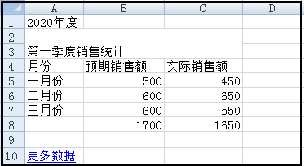

第一季度销售统计

